NPV计算表
蒙特卡洛模拟NPV的敏感性分析
部分 | 项目 | 数据 | 单位 | 预测模型 | 备注
固定数据 | 税率 | 40%
 | 贴现率 | 15% |  |  |  | 预测模拟参数设置
 | 项目周期 | 7 | 年 |  |  | 参数1 | 参数2 | 参数3
模拟数据 | 设备成本 | ¥2,800,000.00 | 元 | 正态分布 | 期初投资 | 2800000.00 | 280000.00
 | 运营资本 | ¥2,200,000.00 | 元 | 正态分布 | 期初投资 | 2200000.00 | 220000.00
 | 销售量 | ¥4,000.00 | 件 | 三角分布 |  | 3600.00 | 4000.00 | 4400.00
 | 销售价格 | ¥5,000.00 | 元/件 | 正态分布 |  | 5000.00 | 500.00
 | 单位变动成本 | ¥3,750.00 | 元/件 | 三角分布 |  | 3375.00 | 3750.00 | 4125.00
 | 每期固定成本 | ¥3,100,000.00 | 元/期 | 正态分布 |  | 3100000.00 | 310000.00
计算结果 | 折旧成本 | ¥400,000.00 | 元 |  |  | *正态分布：参数1表示平均值，参数2表示标准差，参数3不填 *三角分布：参数1表示最小值，参数2表示最可能值，参数3表示最大值
 | 变动总成本 | ¥15,000,000.00 | 元
 | 总经营费用 | ¥18,500,000.00 | 元
 | 销售收入 | ¥20,000,000.00 | 元
 | 税前利润 | ¥1,500,000.00 | 元
 | 税后利润 | ¥900,000.00 | 元
 | 每期经营性现金流 | ¥1,300,000.00 | 元
 | 前几期每年净现金流 | ¥1,300,000.00 | 元 |  | 第0期全为投资,单独计算
 | 最后一期净现金流 | ¥3,500,000.00 | 元 |  | 因为加上了运营资本所以不同于其他年份 | 小组：朱子铮 蒋谨谦 王宇轩 郭校溁 周雨辰 尹亮根

结果 | 净现值（NPV） | ¥1,235,607.14 | 元
$$NPV\left(i\right)=−{CF}_{0}+\sum_{k=1}^{n}{\frac{{CF}_{K}}{{\left(1+i\right)}^{k}}} (其中{CF}_{k}代表第k年现金流,i代表贴现率,n代表项目周期)$$

敏感度
 | 敏感度: 净现值
 | Assumptions | ContributionToVariance | RankCorrelation | Conclusion
 | 假设 | 方差贡献 | 等级相关 | 结论
 | 销售价格 | 0.88644818503 | 0.93872138672 | 影响最大
 | 单位变动成本 | 0.085224002697 | -0.29106567907 | 影响较大
 | 每期固定成本 | 0.018963635318 | -0.1373000933 | 影响一般
 | 设备成本 | 0.0053531661263 | -0.072948336948 | 影响较小
 | 销售量 | 0.0040110037385 | 0.063144651145 | 影响较小
 | 运营资本 | 7.09E-09 | -8.40E-05 | 影响最小

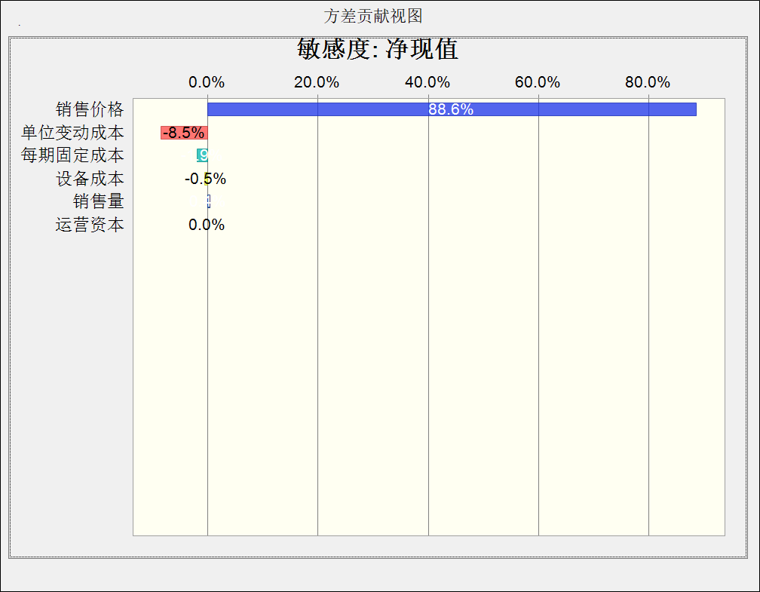
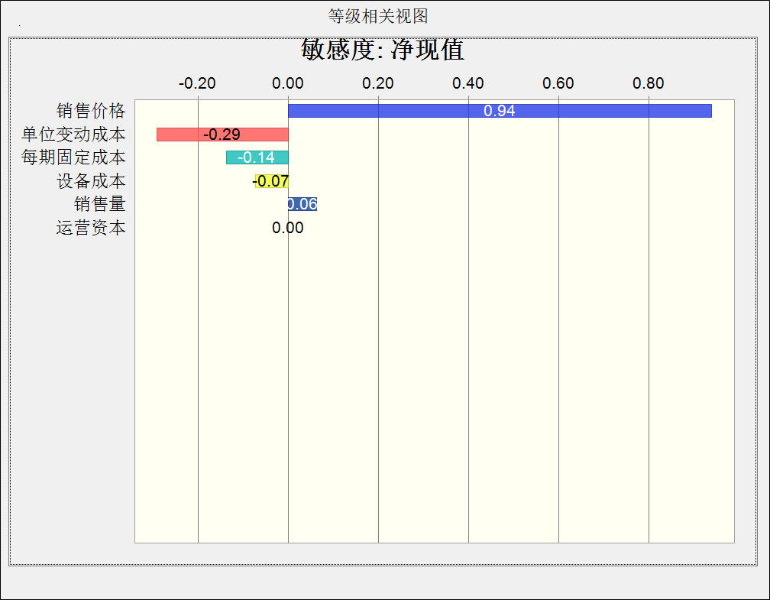
右侧为软件模拟的敏感性相关数据图示 *图片加载稍慢，请稍等3秒

 |  | 小组：朱子铮 蒋谨谦 王宇轩 郭校溁 周雨辰 尹亮根

